Specifikace
 | VZ PP II 14
 | Příloha č. 1 Výzvy - Technická a množstevní specifikace

Číslo | Název předmětu | CPV kód | Požadavky na provedení (specifikace)* |  | Požadovaný počet kusů (ks) | Maximální přípustná jednotková cena (1 ks) bez DPH ** | Jednotková cena (1 ks) bez DPH | výše DPH (v Kč) | Jednotková cena (1 ks) včetně DPH | Celková cena za položku bez DPH | výše DPH (v Kč) | Celková cena za položku vč. DPH | Ilustrační obrázek
1 | Nápojová láhev (cyklo láhev) | Informační a propagační výrobky - 39294100-0 Sportovní zboží a potřeby - 37400000-2 | Objem láhve 0,7 litru (+- 10%), tvar určený pro standardní úchyt do držáku na cyklo láhev na jízdním kole. Materiál lahve: polypropylen vyrobený pro lékařské a farmaceutické účely, bez obsahu ftalátů, změkčovadel, BPA , BPS. Materiál vhodný pro mytí v myčce, vyvařování v teplotě 100°C po dobu 5 minut a ohřev v mikrovlnné troubě (výkon 900W po dobu 2 minut). Materiál víčka - polypropylen atestovaný pro styk s potravinami, materiál zátky - elastomer, těsnění - silikon. Celoplošný plnobarevný potisk barvami bezpečnými pro styk s potravinami. Potisk dle přiloženého grafického náhledu. Barva láhve – bílá Barva víčka – modrá Barva zátky – zelená Barevnost musí co nejvíce odpovídat barvám definovaným v manuálu jednotného vizuálního stylu Kraje Vysočina Výrobek musí splňovat Vyhlášku Ministerstva zdravotnictví České republiky č. 38/2001 Sb. ze dne 19. ledna 2001 o hygienických požadavcích na výrobky určené pro styk s potravinami a pokrmy, ve znění pozdějších předpisů, Nařízení Evropského parlamentu a Rady (ES) č. 1935/2004 ze dne 27. října 2004 o materiálech a předmětech určených pro styk s potravinami, ve znění pozdějších předpisů, Nařízení komise (EU) č. 10/2011 ze dne 14. ledna 2011 o materiálech a předmětech z plastů určených pro styk s potravinami, ve znění pozdějších předpisů. |  | 200 | 123.97 Kč |  | - Kč | - Kč | - Kč | - Kč | - Kč | 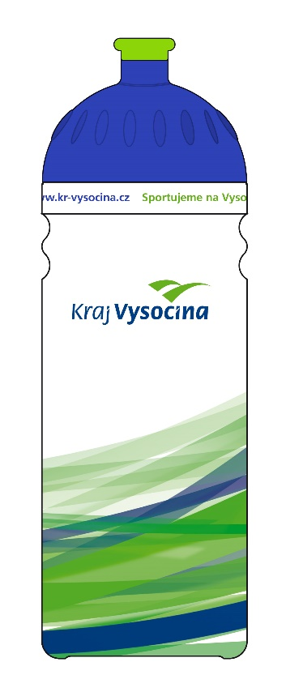
CELKOVÁ NABÍDKOVÁ CENA (za všechny položky) |  |  | bez DPH | - Kč | podpis dodavatele
 |  |  | výše DPH | - Kč
 |  |  | s DPH | - Kč | Výše uvedeným podpisem současně čestně prohlašuji, že se nezměnily údaje rozhodné pro posouzení splnění kvalifikace obsažené v dokladech, které má zadavatel k dispozici (pozn. Splnění kvalifikace bylo ke dni podání žádosti o zařazení do dynamického nákupního systému doloženo doklady v rozsahu stanoveném v bodě 6. Požadavky na prokázání kvalifikace dodavatelů – Zadávací podmínky na nadlimitní veřejnou zakázku pro zavedení dynamického nákupního systému „Dynamický nákupní systém na nákup propagačních předmětů II“ ze dne 3. 10. 2023).

* | Zadavatel požaduje před zadáním předmětů do výroby zaslat jejich grafický návrh (včetně log) k odsouhlasení.
** | Zadavatel upozorňuje, že se jedná o cenu (včetně potisku), která nesmí být překročena. V případě překročení maximálně přípustné jednotkové ceny bude nabídka takového účastníka zadávacího řízení vyřazena a účastník zadávacího řízení vyloučen ze zadávacího řízení.

